Hoja1
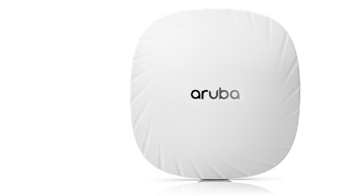
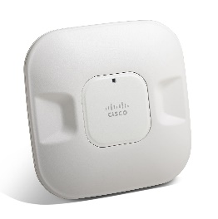
ARUBA |  | CISCO | RUCKUS

 |  |  | ISM (2,4-2,484 GHz) | U-NII-3 (5,725-5,85 GHz)
FRECUENCIA | 5 GHz | Tres radios: 2.4 GHz (4×4), 5 GHz (4×4) y BLE | U-NII-1 (5,15-5,25 GHz)
 | 2,40 GHz |  | U-NII-2A (5,25-5,35 GHz)
 |  |  | U-NII-2C (5,47-5,725 GHz)
 |  |  | Rendimiento total mejorado con ChannelFly,
CANALES | Depende del dominio normativo configurado | 20, 40, 80 y 160 MHz | que encuentra de forma dinámica los canales de Wi-Fi menos congestionados para utilizar

 |  |  | 2.4G: 21 dBm (potencia combinada)
SISTEMA DE CODIFICACION | Codificación en bloque espacio-tiempo (STBC) para un mayor alcance y una mejor recepción | 802.11a | 5G-1: 20 dBm (potencia combinada)
 |  | 802.11G | 5G-2: 21 dBm (potencia combinada)

TECNICAS DE MODULACION | 802.11b: BPSK, QPSK, CCK - 802.11a/g/n/ac: BPSK, QPSK, 16-QAM, 64-QAM, 256-QAM | Radio dual, multiplexación por división de frecuencias ortogonales (OFDM) | STBC para un mayor alcance y una mejor recepción

RADIOS INTERFACES | Dual Radio 2x2 802.11ax con antenas internas | Dual Radio: 2.4 GHz & 5 GHz | radios concurrentes de banda dual de 2,4/5 GHz

 | Banda de 2,4GHz: +18 dBm por cadena | una antena de 3 dBd, para la FCC (y Cisco) sería de 5,2 dBi. | 2,4 GHz: 26 dBm
POTENCIA | +21 dBm agregado (2x2) - Banda de 5GHz: +18 dBm por cadena, +23 dBm agregado (3x3) |  | 5 GHz: 25 dBm

 |  | Ganancia de antena máxima de 3.61 dBi | antenas direccionales internas de alta ganancia
GANANCIA | 5,7 dBi | 2.4 GHz Ganancia de antena máxima de 3.85 dBi en 5 GHz | ofrece un rendimiento líder en la industria de 802.11ac Wave 2 a cada cliente conectado

